Absolut
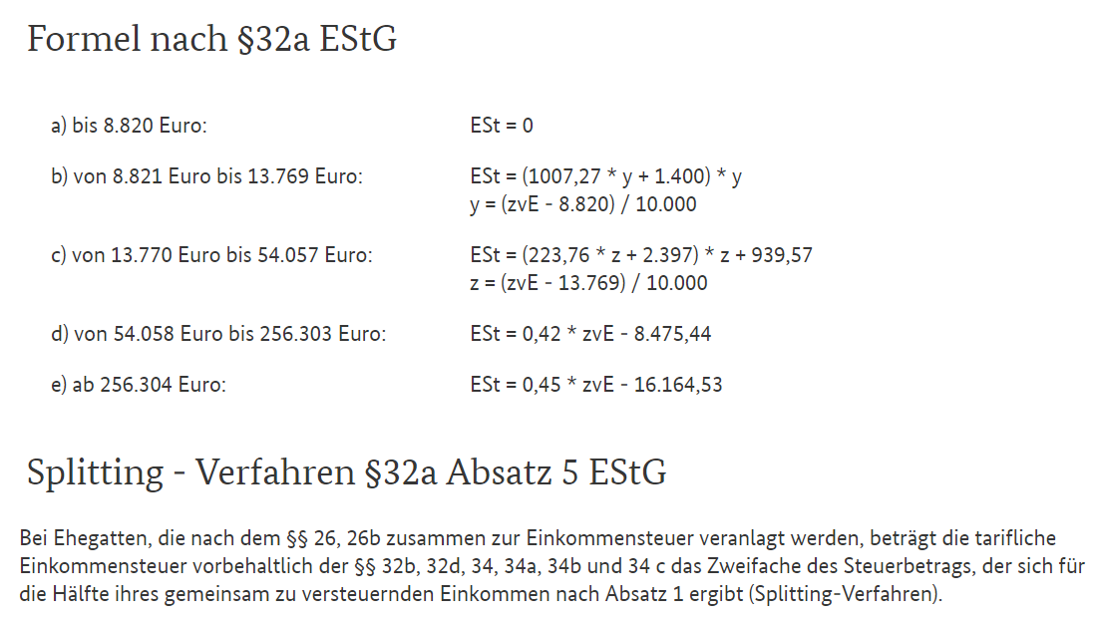
zVE | 0 | 5,000 | 10,000 | 15,000 | 20,000 | 25,000 | 30,000 | 35,000 | 40,000 | 45,000 | 50,000 | 55,000 | 60,000 | 65,000 | 70,000 | 75,000 | 80,000 | 85,000 | 90,000 | 95,000 | 100,000
0 | 0 | 0 | 189 | 1,306 | 2,280 | 2,754 | 3,105 | 3,489 | 3,932 | 4,433 | 4,994 | 5,612 | 6,209 | 6,747 | 7,227 | 7,647 | 8,009 | 8,311 | 8,554 | 8,739 | 8,864
5,000 | 0 | 0 | 189 | 928 | 1,284 | 1,517 | 1,782 | 2,107 | 2,491 | 2,933 | 3,435 | 3,993 | 4,532 | 5,011 | 5,432 | 5,793 | 6,095 | 6,339 | 6,523 | 6,648 | 6,715
10,000 | 189 | 189 | 0 | 120 | 235 | 383 | 590 | 855 | 1,180 | 1,563 | 2,006 | 2,505 | 2,985 | 3,405 | 3,767 | 4,069 | 4,312 | 4,497 | 4,622 | 4,688 | 4,700
15,000 | 1,306 | 928 | 120 | 0 | 30 | 118 | 266 | 472 | 738 | 1,062 | 1,446 | 1,886 | 2,307 | 2,668 | 2,971 | 3,214 | 3,398 | 3,523 | 3,590 | 3,601 | 3,601
20,000 | 2,280 | 1,284 | 235 | 30 | 0 | 30 | 118 | 266 | 472 | 738 | 1,062 | 1,444 | 1,805 | 2,108 | 2,351 | 2,535 | 2,660 | 2,727 | 2,738 | 2,738 | 2,738
25,000 | 2,754 | 1,517 | 383 | 118 | 30 | 0 | 30 | 118 | 266 | 472 | 738 | 1,060 | 1,363 | 1,606 | 1,790 | 1,915 | 1,982 | 1,993 | 1,993 | 1,993 | 1,993
30,000 | 3,105 | 1,782 | 590 | 266 | 118 | 30 | 0 | 30 | 118 | 266 | 472 | 736 | 979 | 1,163 | 1,289 | 1,355 | 1,366 | 1,366 | 1,366 | 1,366 | 1,366
35,000 | 3,489 | 2,107 | 855 | 472 | 266 | 118 | 30 | 0 | 30 | 118 | 266 | 470 | 654 | 780 | 846 | 857 | 857 | 857 | 857 | 857 | 857
40,000 | 3,932 | 2,491 | 1,180 | 738 | 472 | 266 | 118 | 30 | 0 | 30 | 118 | 263 | 389 | 455 | 467 | 467 | 467 | 467 | 467 | 467 | 467
45,000 | 4,433 | 2,933 | 1,563 | 1,062 | 738 | 472 | 266 | 118 | 30 | 0 | 30 | 116 | 182 | 194 | 194 | 194 | 194 | 194 | 194 | 194 | 194
50,000 | 4,994 | 3,435 | 2,006 | 1,446 | 1,062 | 738 | 472 | 266 | 118 | 30 | 0 | 27 | 39 | 39 | 39 | 39 | 39 | 39 | 39 | 39 | 39
55,000 | 5,612 | 3,993 | 2,505 | 1,886 | 1,444 | 1,060 | 736 | 470 | 263 | 116 | 27 | 0 | 0 | 0 | 0 | 0 | 0 | 0 | 0 | 0 | 0
60,000 | 6,209 | 4,532 | 2,985 | 2,307 | 1,805 | 1,363 | 979 | 654 | 389 | 182 | 39 | 0 | 0 | 0 | 0 | 0 | 0 | 0 | 0 | 0 | 0
65,000 | 6,747 | 5,011 | 3,405 | 2,668 | 2,108 | 1,606 | 1,163 | 780 | 455 | 194 | 39 | 0 | 0 | 0 | 0 | 0 | 0 | 0 | 0 | 0 | 0
70,000 | 7,227 | 5,432 | 3,767 | 2,971 | 2,351 | 1,790 | 1,289 | 846 | 467 | 194 | 39 | 0 | 0 | 0 | 0 | 0 | 0 | 0 | 0 | 0 | 0
75,000 | 7,647 | 5,793 | 4,069 | 3,214 | 2,535 | 1,915 | 1,355 | 857 | 467 | 194 | 39 | 0 | 0 | 0 | 0 | 0 | 0 | 0 | 0 | 0 | 0
80,000 | 8,009 | 6,095 | 4,312 | 3,398 | 2,660 | 1,982 | 1,366 | 857 | 467 | 194 | 39 | 0 | 0 | 0 | 0 | 0 | 0 | 0 | 0 | 0 | 0
85,000 | 8,311 | 6,339 | 4,497 | 3,523 | 2,727 | 1,993 | 1,366 | 857 | 467 | 194 | 39 | 0 | 0 | 0 | 0 | 0 | 0 | 0 | 0 | 0 | 0
90,000 | 8,554 | 6,523 | 4,622 | 3,590 | 2,738 | 1,993 | 1,366 | 857 | 467 | 194 | 39 | 0 | 0 | 0 | 0 | 0 | 0 | 0 | 0 | 0 | 0
95,000 | 8,739 | 6,648 | 4,688 | 3,601 | 2,738 | 1,993 | 1,366 | 857 | 467 | 194 | 39 | 0 | 0 | 0 | 0 | 0 | 0 | 0 | 0 | 0 | 0
100,000 | 8,864 | 6,715 | 4,700 | 3,601 | 2,738 | 1,993 | 1,366 | 857 | 467 | 194 | 39 | 0 | 0 | 0 | 0 | 0 | 0 | 0 | 0 | 0 | 0
105,000 | 8,930 | 6,726 | 4,700 | 3,601 | 2,738 | 1,993 | 1,366 | 857 | 467 | 194 | 39 | 0 | 0 | 0 | 0 | 0 | 0 | 0 | 0 | 0 | 0
110,000 | 8,942 | 6,726 | 4,700 | 3,601 | 2,738 | 1,993 | 1,366 | 857 | 467 | 194 | 39 | 0 | 0 | 0 | 0 | 0 | 0 | 0 | 0 | 0 | 0
115,000 | 8,942 | 6,726 | 4,700 | 3,601 | 2,738 | 1,993 | 1,366 | 857 | 467 | 194 | 39 | 0 | 0 | 0 | 0 | 0 | 0 | 0 | 0 | 0 | 0
120,000 | 8,942 | 6,726 | 4,700 | 3,601 | 2,738 | 1,993 | 1,366 | 857 | 467 | 194 | 39 | 0 | 0 | 0 | 0 | 0 | 0 | 0 | 0 | 0 | 0
125,000 | 8,942 | 6,726 | 4,700 | 3,601 | 2,738 | 1,993 | 1,366 | 857 | 467 | 194 | 39 | 0 | 0 | 0 | 0 | 0 | 0 | 0 | 0 | 0 | 0
130,000 | 8,942 | 6,726 | 4,700 | 3,601 | 2,738 | 1,993 | 1,366 | 857 | 467 | 194 | 39 | 0 | 0 | 0 | 0 | 0 | 0 | 0 | 0 | 0 | 0
135,000 | 8,942 | 6,726 | 4,700 | 3,601 | 2,738 | 1,993 | 1,366 | 857 | 467 | 194 | 39 | 0 | 0 | 0 | 0 | 0 | 0 | 0 | 0 | 0 | 0
140,000 | 8,942 | 6,726 | 4,700 | 3,601 | 2,738 | 1,993 | 1,366 | 857 | 467 | 194 | 39 | 0 | 0 | 0 | 0 | 0 | 0 | 0 | 0 | 0 | 0
145,000 | 8,942 | 6,726 | 4,700 | 3,601 | 2,738 | 1,993 | 1,366 | 857 | 467 | 194 | 39 | 0 | 0 | 0 | 0 | 0 | 0 | 0 | 0 | 0 | 0
150,000 | 8,942 | 6,726 | 4,700 | 3,601 | 2,738 | 1,993 | 1,366 | 857 | 467 | 194 | 39 | 0 | 0 | 0 | 0 | 0 | 0 | 0 | 0 | 0 | 0
155,000 | 8,942 | 6,726 | 4,700 | 3,601 | 2,738 | 1,993 | 1,366 | 857 | 467 | 194 | 39 | 0 | 0 | 0 | 0 | 0 | 0 | 0 | 0 | 0 | 0
160,000 | 8,942 | 6,726 | 4,700 | 3,601 | 2,738 | 1,993 | 1,366 | 857 | 467 | 194 | 39 | 0 | 0 | 0 | 0 | 0 | 0 | 0 | 0 | 0 | 0
165,000 | 8,942 | 6,726 | 4,700 | 3,601 | 2,738 | 1,993 | 1,366 | 857 | 467 | 194 | 39 | 0 | 0 | 0 | 0 | 0 | 0 | 0 | 0 | 0 | 0
170,000 | 8,942 | 6,726 | 4,700 | 3,601 | 2,738 | 1,993 | 1,366 | 857 | 467 | 194 | 39 | 0 | 0 | 0 | 0 | 0 | 0 | 0 | 0 | 0 | 0
175,000 | 8,942 | 6,726 | 4,700 | 3,601 | 2,738 | 1,993 | 1,366 | 857 | 467 | 194 | 39 | 0 | 0 | 0 | 0 | 0 | 0 | 0 | 0 | 0 | 0
180,000 | 8,942 | 6,726 | 4,700 | 3,601 | 2,738 | 1,993 | 1,366 | 857 | 467 | 194 | 39 | 0 | 0 | 0 | 0 | 0 | 0 | 0 | 0 | 0 | 0
185,000 | 8,942 | 6,726 | 4,700 | 3,601 | 2,738 | 1,993 | 1,366 | 857 | 467 | 194 | 39 | 0 | 0 | 0 | 0 | 0 | 0 | 0 | 0 | 0 | 0
190,000 | 8,942 | 6,726 | 4,700 | 3,601 | 2,738 | 1,993 | 1,366 | 857 | 467 | 194 | 39 | 0 | 0 | 0 | 0 | 0 | 0 | 0 | 0 | 0 | 0
195,000 | 8,942 | 6,726 | 4,700 | 3,601 | 2,738 | 1,993 | 1,366 | 857 | 467 | 194 | 39 | 0 | 0 | 0 | 0 | 0 | 0 | 0 | 0 | 0 | 0

